Hoja 1
Identificador | Historia de usuario | Titulo | Requisitos | Pasos a reproducir | Resultado obtenido | Resultado esperado | Evidencia | Asignación | Severidad | Criticidad | Estado
B01 | Pet - Uploads and Image | Enviar peticion dejando vacios los campos File y additionalMetadata | - Crear el metodo POST en Postman | 1. Ir a la herramienta Postam 2. Elegir la carpeta Pet 3. Elegir el request: POST - Uploads and Image. 4. Dejar vacio el value de la Key file. 5. Dejar vacio el el value de la Key additionalMetadata 5. Click en el botón SEND | Status Code: 500. Internal Server Error | 400 Bad request. | 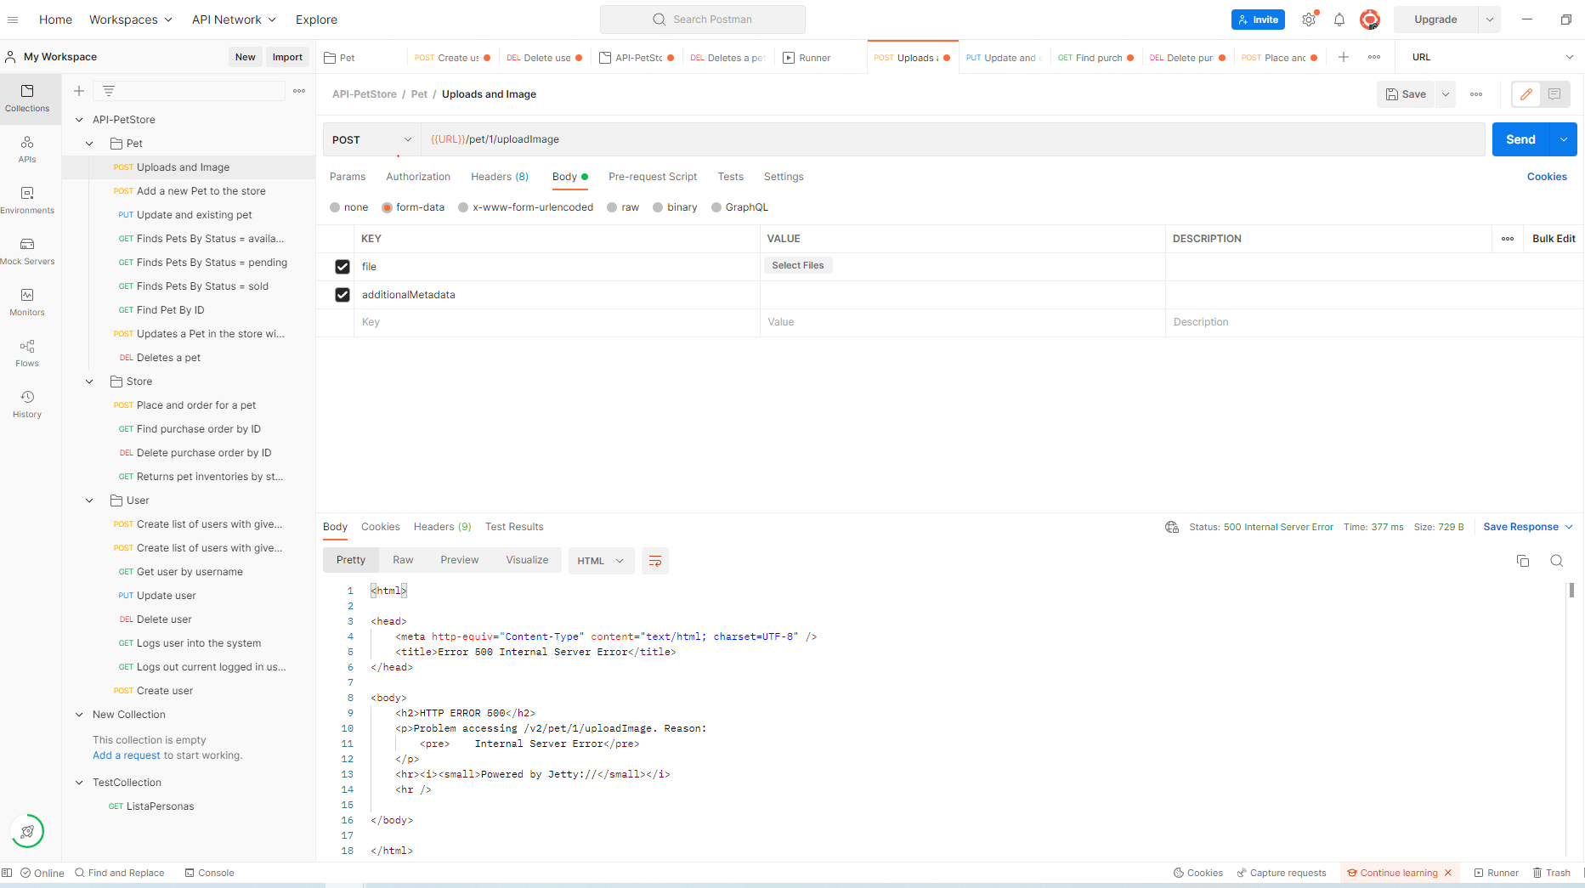 | XXXX | ALTA | ALTA | OPEN
B02 | Pet - Update and existing Pet | Permite actualizar cualquier ID. | - Crear un Pet - Crear el metodo PUT en Postman | 1. Ir a la herramienta Postam 2. Elegir la carpeta Pet 3. Elegir el request: PUT - Update and existing Pet. 4. Actualizar el ID: 520 5. Click en el botón SED | Status Code: 200. OK | 400 Invalid ID supplied. | 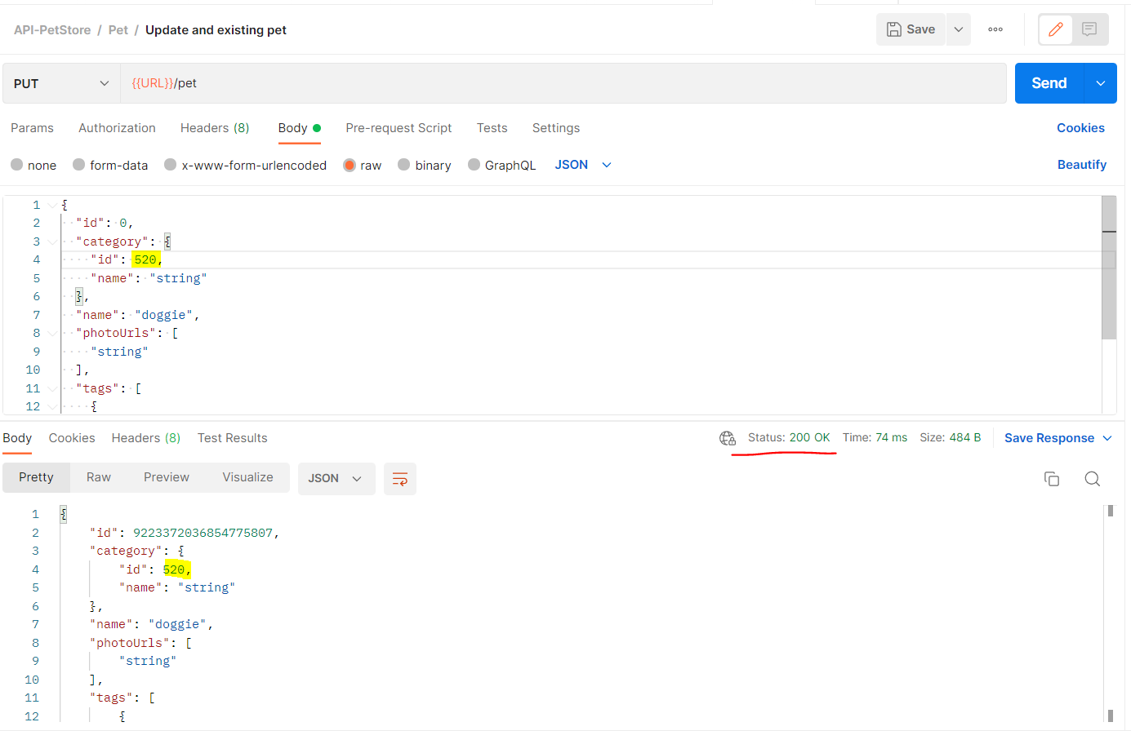 | XXXX | ALTA | ALTA | OPEN
B03 | Store - Find purchase order by ID | Permite encontrar cualquier ID. | - Crear un Pet - Crear el metodo GET en Postman | 1. Ir a la herramienta Postam 2. Elegir la carpeta Store 3. Elegir el request: GET - Find purchase order by ID. 4. Capturar el ID: 5 5. Click en el botón SEND | Status Code: 200. OK | 400 Invalid ID supplied. | 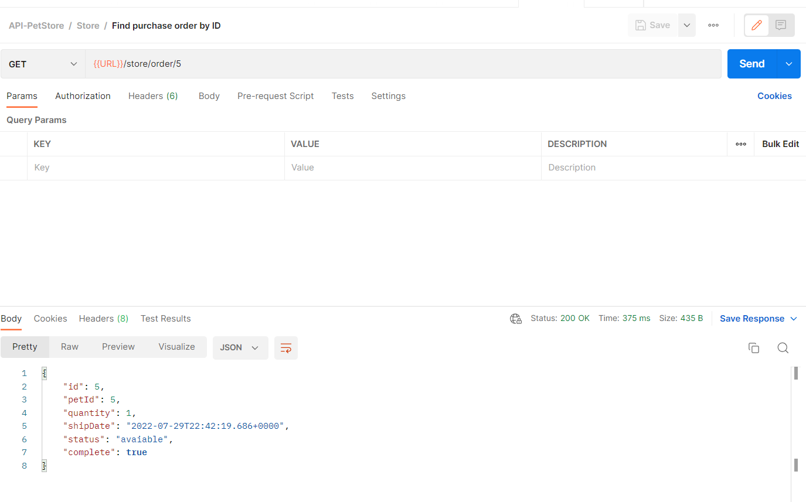 | XXXX | ALTA | ALTA | OPEN
B04 | Store - Delete purchase order by ID | Permite eliminar ID >=5. | - Crear un Pet - Crear el metodo DELETE en Postman | 1. Ir a la herramienta Postam 2. Elegir la carpeta Store 3. Elegir el request: DEL - Delete purchase order by ID. 4. Capturar el ID: 5 5. Click en el botón SEND | Status Code: 200. OK | 400 Invalid ID supplied. | 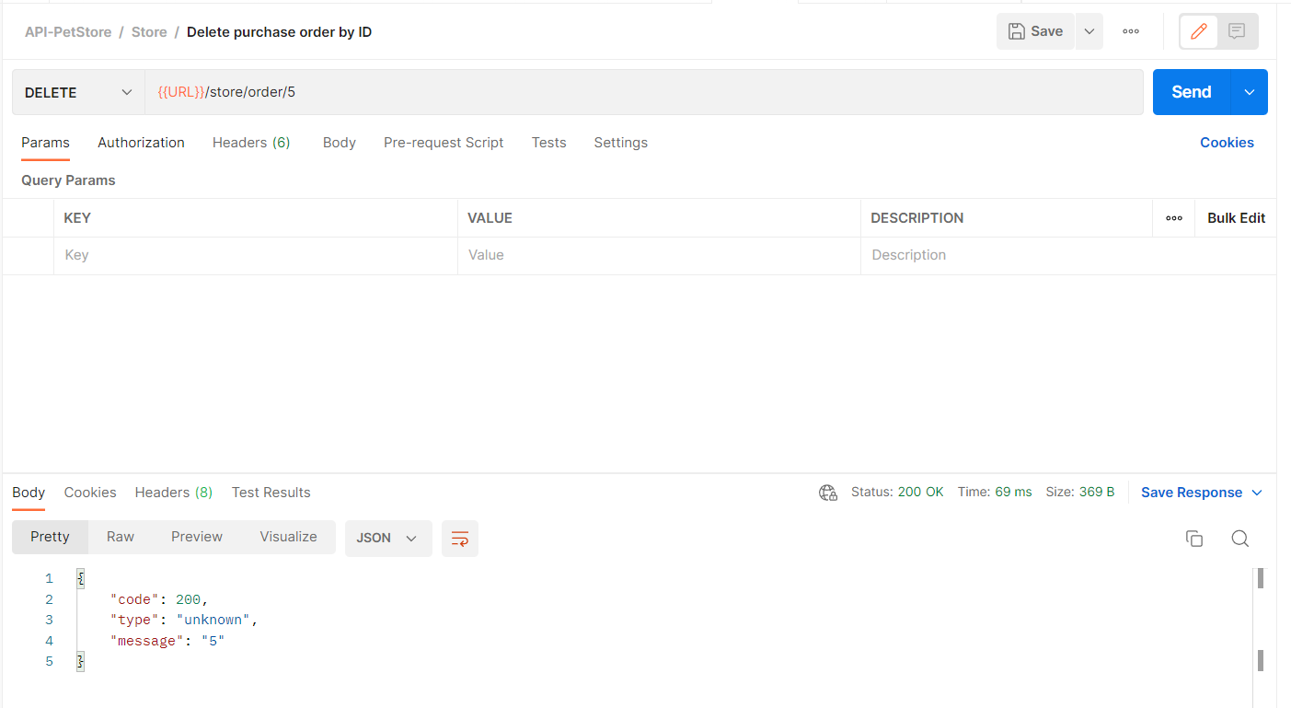 | XXXX | ALTA | ALTA | OPEN
B05 | Pet - Update a Pet in the store with form data | Permite actualizar cualquier ID. | - Crear un Pet - Crear el metodo POST en Postman | 1. Ir a la herramienta Postam 2. Elegir la carpeta Pet 3. Elegir el request: POST - Update a Pet in the store with form data. 4. Actualizar el pet dejando la KEY name con value vacio. 5. Click en el botón SEND. | Status Code: 200. OK | 400 Invalid ID supplied. | 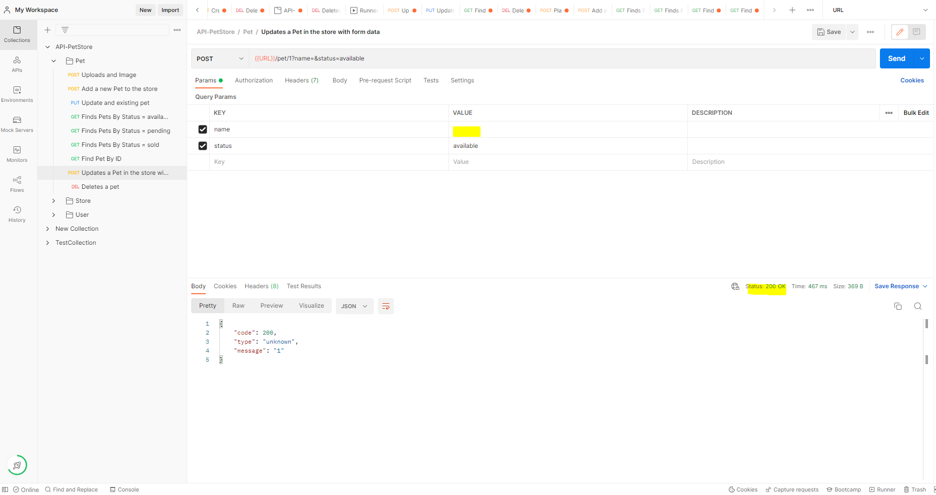 | XXXX | ALTA | ALTA | OPEN
B06 | User - Create list of users with given input array | Permite crear lista de usuario vacia. | - Crear un Pet - Crear el metodo POST en Postman | 1. Ir a la herramienta Postam 2. Elegir la carpeta Pet 3. Elegir el request: POST - Create list of users with given input array. 4. Click en el botón SEND. | Status Code: 200. OK | 400 Invalid ID supplied. | 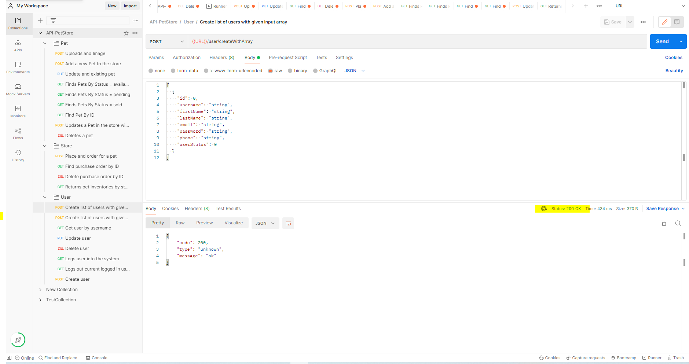 | XXXX | ALTA | ALTA | OPEN
B07 | User - Get user by username | No encuentra el usuario por username. | - Crear un usuario - Crear el metodo GET en Postman | 1. Ir a la herramienta Postam 2. Elegir la carpeta User 3. Elegir el request: GET - Get user by username. 4. Click en el botón SEND | Status Code: 404 Not found. | 200 OK. | 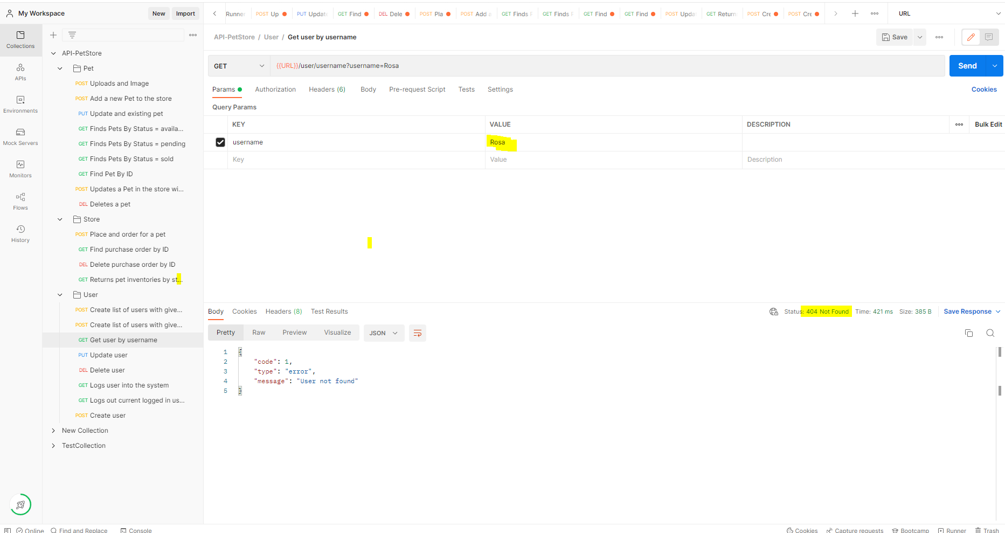 | XXXX | ALTA | ALTA | OPEN
B07 | User - Get user by username | No encuentra el usuario por username. | - Crear un usuario - Crear el metodo GET en Postman | 1. Ir a la herramienta Postam 2. Elegir la carpeta User 3. Elegir el request: GET - Get user by username. 4. Dejar vacio el value del KEY username. 5. Click en el botón SEND | Status Code: 404 Not found. | 400 Bad request. | 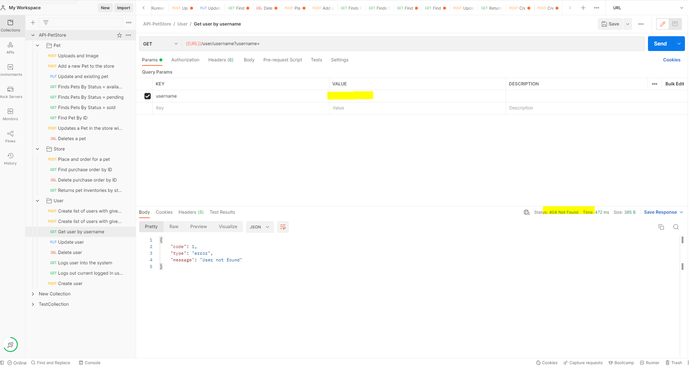 | XXXX | ALTA | ALTA | OPEN
B08 | User - PUT Update user | Permite actualizar un usuario que no existe. | - Crear un usuario - Crear el metodo PUT en Postman | 1. Ir a la herramienta Postam 2. Elegir la carpeta User 3. Elegir el request: PUT - Update user. 4. Capturar el usuario en el path: user1 5. Click en el botón SEND | Status Code: 200. OK | 400 Not Found. | 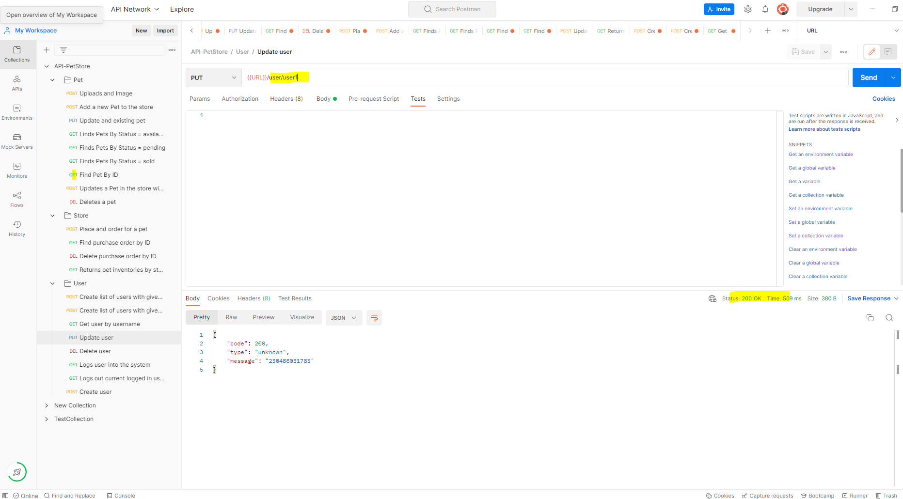 | XXXX | ALTA | ALTA | OPEN
B09 | User - DELETE user | No Permite eliminar usuarios existentes. | - Crear un usuario - Crear el metodo DELETE en Postman | 1. Ir a la herramienta Postam 2. Elegir la carpeta User 3. Elegir el request: DELETE -Delete user. 4. Capturar el usuario existente en el value de la KEY username: Rosa. 5. Click en el botón SEND | 400 Not Found. | 200 OK. | 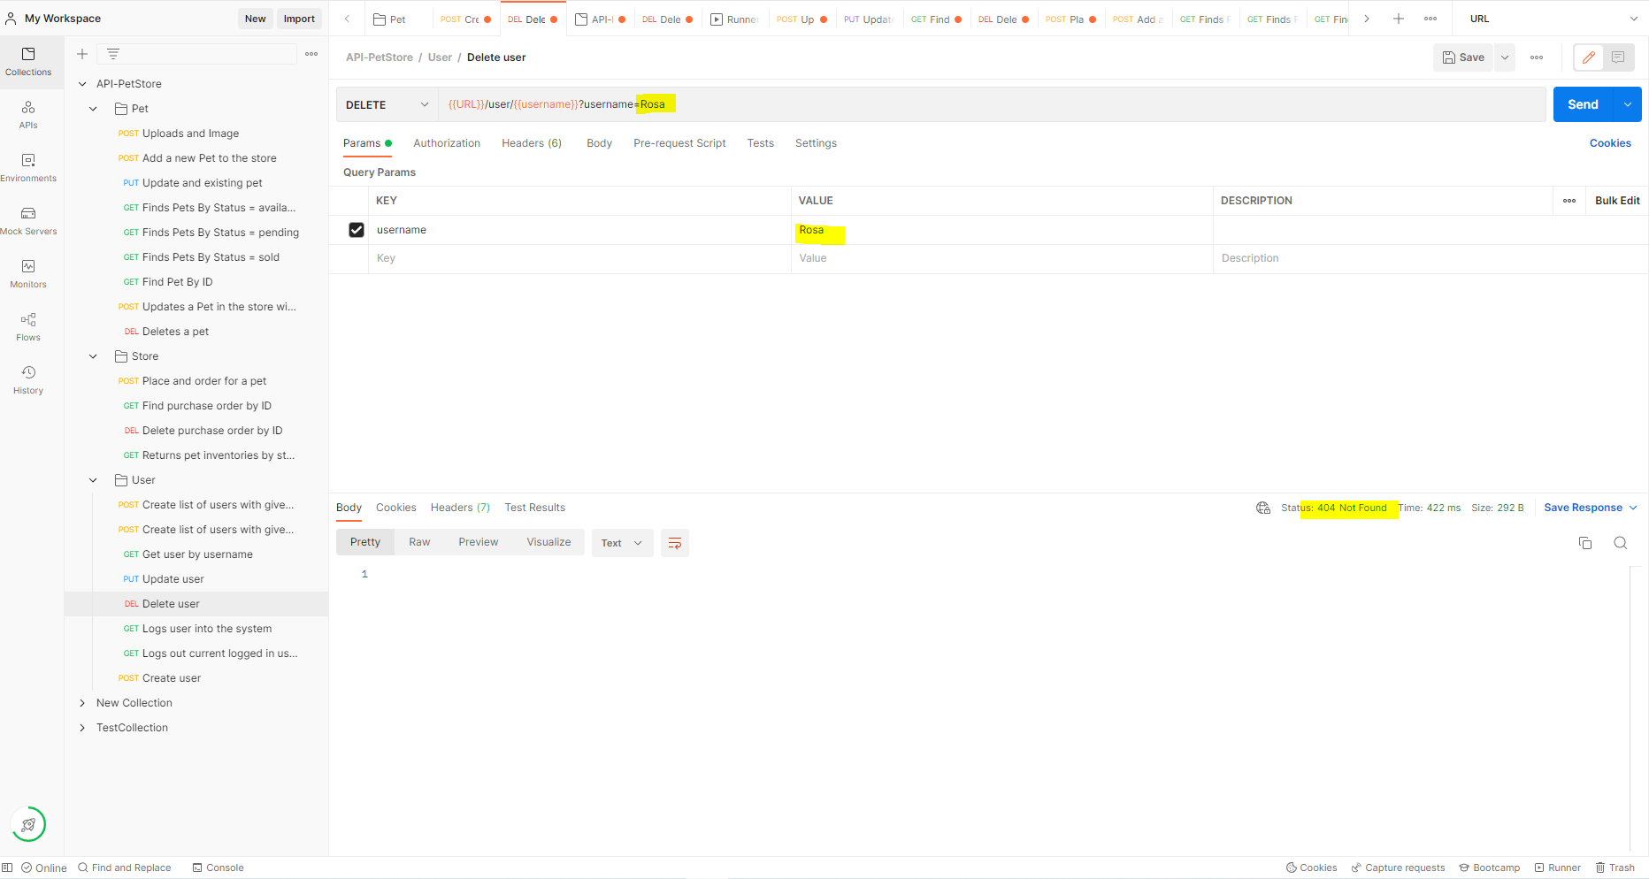 | XXXX | ALTA | ALTA | OPEN
B10 | User - GET - Logs user into the system. | Permite en Login de usuario vacio. | - Crear un usuario - Crear el metodo GET en Postman | 1. Ir a la herramienta Postam 2. Elegir la carpeta User 3. Elegir el request: GET - Logs user into the system. 4. Dejar vacio el usuario en el value de la KEY username. 5. Click en el botón SEND | 200 OK. | 400 Not Found. | 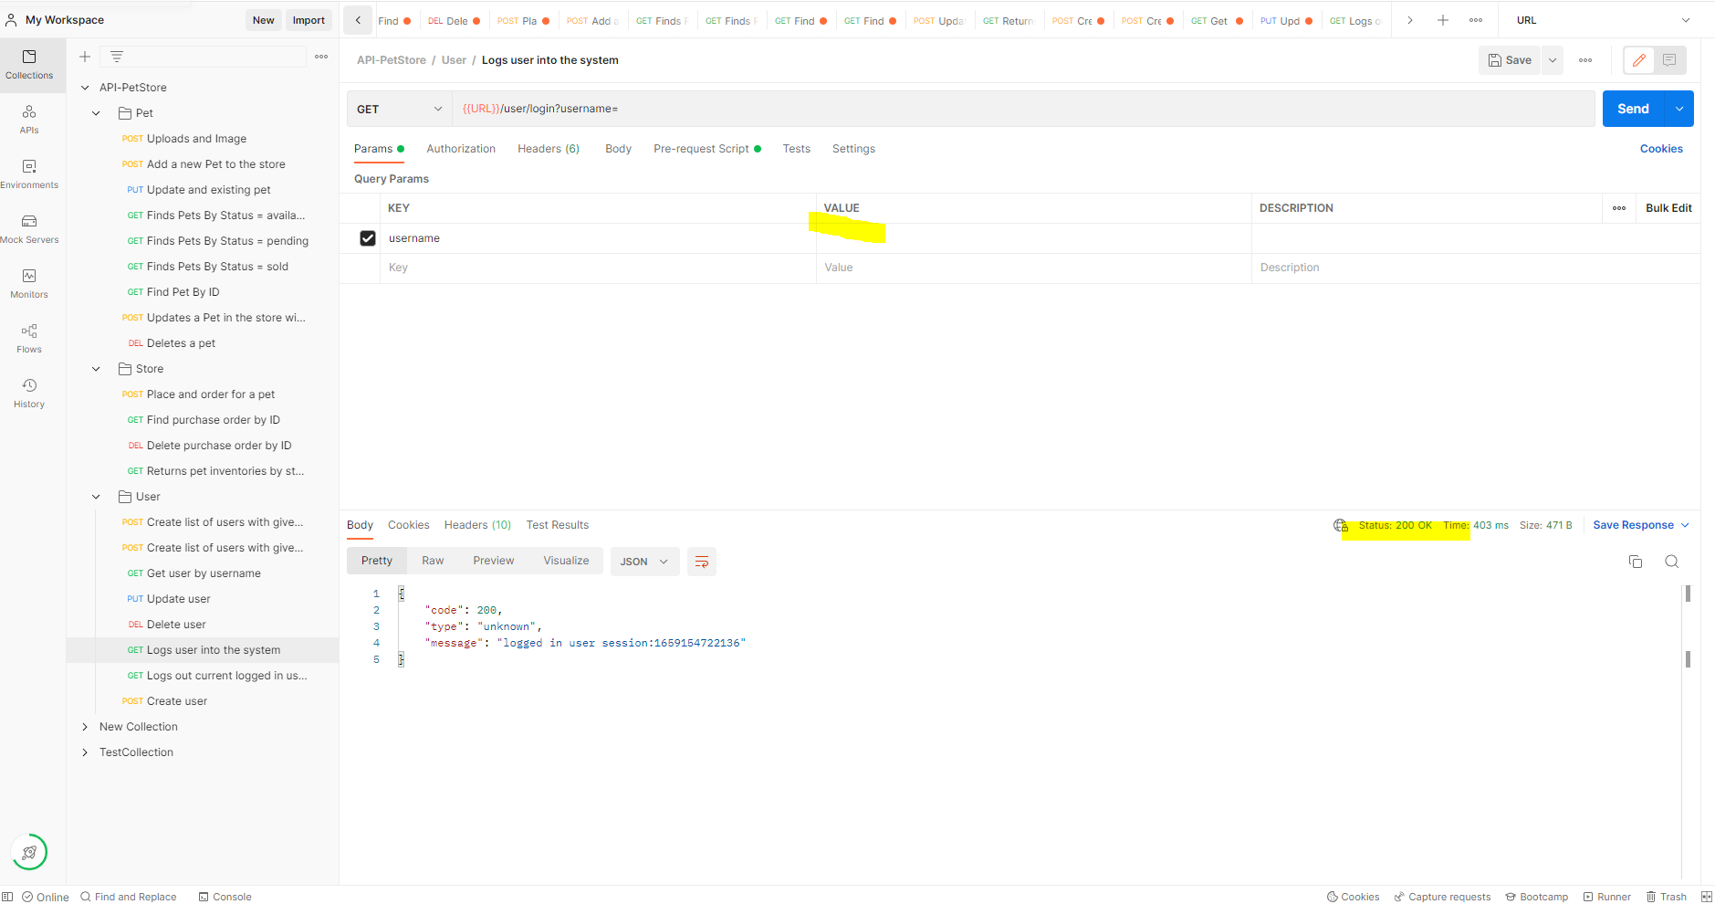 | XXXX | ALTA | ALTA | OPEN
B11 | User - GET - Logs out current logged in user session. | Permite el Logout de usuario vacio. | - Crear un usuario - Crear el metodo GET en Postman | 1. Ir a la herramienta Postam 2. Elegir la carpeta User 3. Elegir el request: GET - Log out current in user session. 4. Dejar vacio el value y la KEY. 5. Click en el botón SEND | 200 OK. | 400 Bad request. | 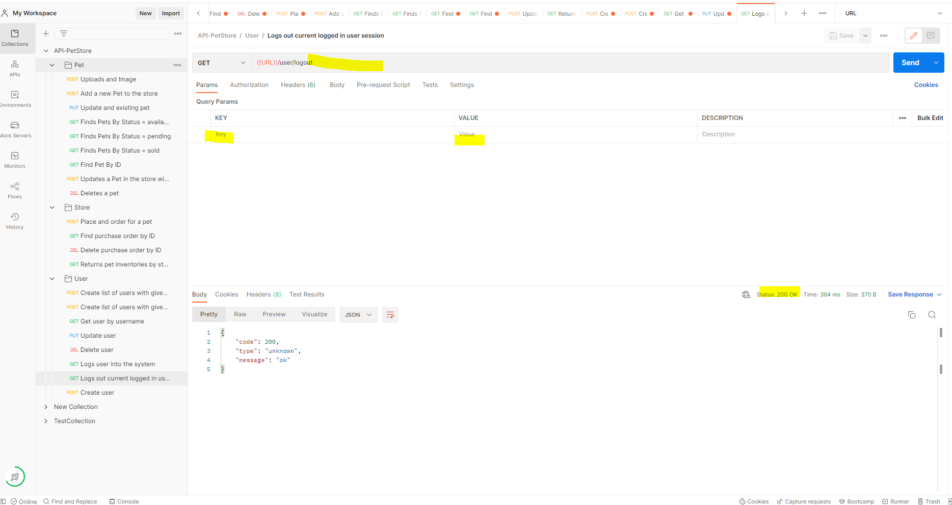 | XXXX | ALTA | ALTA | OPEN

